Anexo XVI_Instr_Género2
ANEXO XVI
INSTRUÇÕES PARA MONITORIZAÇÃO DA IGUALDADE DE GÉNERO
Notas de enquadramento ao preenchimento do Anexo XVI

Guia de instruções para monitorização da Igualdade de género na Execução orçamental do OE2026 | As entidades devem identificar todas as intervenções (enquadradas no Agrupamento Económico) cujo impacto, nas mulheres e nos homens, se espera relevante para a promoção da igualdade de género, tendo em conta os objetivos estratégicos, específicos e os indicadores de contexto apresentados nos Elementos Informativos e Complementares do OE 2026. | Pontuações da União Europeia de seguimento da perspetiva de género (2,1,0*)
 |  | É solicitado o preenchimento da coluna de Pontuações da UE de seguimento da perspetiva de género, selecionando uma das seguintes pontuações:
 |  | Pontuação 2: Melhorar a igualdade entre mulheres e homens é o principal objetivo da intervenção, sem o qual a intervenção provavelmente não seria realizada.
 |  | Pontuação 1: Intervenção em que a igualdade entre mulheres e homens é um objetivo importante e deliberado, mas não a sua razão principal.
 | Não é necessário que a medida em causa vise diretamente a promoção da igualdade entre mulheres e homens, as medidas aparentemente neutras também devem ser analisadas, para perceber se produzem impactos diferenciados, e se isso justifica algum ajustamento posterior, na medida e no respetivo orçamento. | Pontuação 0*: Intervenções que podem ter um impacto importante na igualdade entre mulheres e homens, mas cujo impacto real ainda não está claro, devido, por exemplo, à ausência de uma análise de género na fase de conceção ou à ausência de dados que permitam uma avaliação mais detalhada dos efeitos da intervenção.
O que são orçamentos com perspetiva de género?
São orçamentos que permitem a medição dos impactos, designadamente de medidas aparentemente neutras em termos de género, através do tratamento e análise de indicadores desagregados por sexo. A partir da análise de indicadores desagregados por sexo, permitirão a reestruturação das receitas e das despesas, de forma a contribuir para a igualdade entre mulheres e homens e a promover, ao mesmo tempo, a boa governação, a eficácia económica, a transparência e a prestação de contas no processo orçamental. |  | Exemplos auxiliares do preenchimento
 | Tipo de impacto da intervenção | Pontuação 2: Melhorar a igualdade entre mulheres e homens é o principal objetivo da intervenção, sem o qual a intervenção provavelmente não seria realizada.
 | Podem ser selecionadas medidas com impacto interno ou externo. Deve ser selecionada a opção " Impacto interno", quando a intervenção for orientada para os recursos humanos dos serviços. Deve ser selecionada a opção "Impacto externo", quando a intervenção for orientada para grupos beneficiários da ação dos serviços. | Estas são despesas que são diretamente atribuíveis a ou destinadas a reduzir as desigualdades entre mulheres e homens, ou destinadas a assegurar condições ou tratamentos iguais. Podem ser implementadas através de ações afirmativas ou atos de garantia e proteção contra formas diretas ou indiretas de discriminação (ver, do lado direito a secção dos conceitos). Exemplos de despesas: • recursos direcionados exclusivamente às mulheres com vista a reduzir uma desigualdade de género conhecida (por exemplo, direcionados ao fomento do empreendedorismo feminino, à proteção na maternidade, a casas de abrigo para mulheres vítimas de violência, etc.); • incentivos destinados a promover o emprego das mulheres, uma vez que persistem disparidades significativas em relação aos homens; • recursos destinados a medidas de articulação da vida profissional, familiar e pessoal no setor público e privado (por exemplo, licença parental, teletrabalho, etc.) e para garantir o cuidado de familiares (direcionados para a infância, população idosa, dependente, etc.), fortemente correlacionados com a dinâmica de emprego das mulheres ou com o tempo de trabalho não pago; • recursos para projetos de sensibilização sobre as alterações climáticas e as questões de género, como por exemplo um portal virtual, seminários, conferências, etc.; • recursos para projetos destinados a ultrapassar a sub-representação das mulheres na economia azul, como iniciativas de formação para carreiras neste sector económico, projetos de apoio ao empreendedorismo feminino nas atividades da pesca; • recursos para projetos de Habitação Social que reservem casas para mulheres e raparigas vítimas de violência; • recursos para diminuir a pobreza energética de mulheres e raparigas; • recursos destinados à promoção da igualdade entre mulheres e homens através de campanhas de informação, conferências, eventos e outras formas de sensibilização; • recursos destinados a entidades públicas ou privadas que têm a igualdade entre mulheres

Questões relevante para a incorporação da igualdade de género nas políticas, programas, medidas ou atividades | Descrição da intervenção
Na conceção e revisão, é importante que os serviços tenham em conta as seguintes questões: • Esta medida dá resposta a que necessidades e a quem? Quem são as/os beneficiárias/os? • Por que razão a medida não chega a todos/as da mesma forma? Mulheres e homens estão em condições de participar e beneficiar da medida de igual modo? • A medida está concebida para chegar a todas as pessoas de forma justa e igualitária? • A forma como a medida está concebida pode ajudar a corrigir desigualdades existentes entre mulheres e homens ou será que as reforça? • A dotação orçamental é adequada aos objetivos da medida/ação de política, tendo em conta a necessidade de promover a igualdade entre mulheres e homens? Ou necessita de ser ajustada para corrigir desigualdades? | Na descrição da intervenção, deve ser apresentado um texto resumido que permita compreender o seu objeto, principais grupos beneficiárias e resultados esperado.

 | Pontuações da União Europeia de seguimento da perspetiva de género (2,1,0*) - Ver explicação detalhada e exemplos no lado direito
 | No valor das despesas, é solicitado o preenchimento da coluna de Pontuações da UE de seguimento da perspetiva de género, selecionando uma das seguintes pontuações:
 | Pontuação 2: Melhorar a igualdade entre mulheres e homens é o principal objetivo da intervenção, sem o qual a intervenção provavelmente não seria realizada.
 | Pontuação 1: Intervenção em que a igualdade entre mulheres e homens é um objetivo importante e deliberado, mas não a sua razão principal.
 | Pontuação 0*: Intervenções que podem ter um impacto importante na igualdade entre mulheres e homens, mas cujo impacto real ainda não está claro, devido, por exemplo, à ausência de uma análise de género na fase de conceção ou à ausência de dados que permitam uma avaliação mais detalhada dos efeitos da intervenção.

 | Indicadores de impacto e contexto
 | Temos dois conjuntos distintos de indicadores as intervenções identificadas: Indicadores de contexto: indicadores desagregados por sexo que definem a questão de género em causa nos programas, atividades ou medidas. Indicadores de impacto esperado: indicadores desagregados por sexo que descrevem os grupos de beneficiárias/os que se espera que sejam diretamente e/ou indiretamente envolvidos nas intervenções selecionadas. | Pontuação 1: Intervenção em que a igualdade entre mulheres e homens é um objetivo importante e deliberado, mas não a sua razão principal.
 |  | Pontuação 0*: Intervenções que podem ter um impacto importante na igualdade entre mulheres e homens, mas cujo impacto real ainda não está claro, devido, por exemplo, à ausência de uma análise de género na fase de conceção ou à ausência de dados que permitam uma avaliação mais detalhada dos efeitos da intervenção.

 |  | Tanto a Pontuação 1 como a Pontuação 0* dizem respeito a despesas que podem ter um impacto, mesmo que indireto, nas desigualdades entre homens e mulheres. Diferenciam-se pelo facto de terem ou não a Igualdade de Género como objetivo deliberado. Devem ser categorizadas com a pontuação 1, quando a igualdade de género é considerada na intervenção. Devem ser categorizadas, com a "Pontuação 0*" as intervenções em que a igualdade de género não é mencionada. Neste caso, a intervenção poderá até ter um impacto importante na igualdade de género, mas este não é um objetivo explicitado ou mencionado na intervenção. Ou seja, o seu impacto na igualdade entre mulheres e homens não é claro. Despesas com um impacto não mencionado de género (Pontuação 0*) podem passar a ser categorizadas com a pontuação 1, se, no ano financeiro em causa, a administração adotar orientações específicas para a redução das desigualdades entre mulheres e homens. Por exemplo, se implementar as intervenções através de métodos que tenham em consideração o diferente acesso e ou utilização que homens e mulheres possam ter do serviço ou trabalho realizado. Os seguintes tipos de despesas devem ser considerados Pontuação 0* se não tiverem uma referência clara à igualdade entre mulheres e homens, ou Pontuação 1 se a considerarem claramente: • recursos destinados a assegurar serviços individuais prestados diretamente pela administração estatal, como a educação escolar (incluindo as despesas com a formação de pessoal escolar) ou o sistema prisional, situações caracterizadas por uma capacidade diferenciada para aceder, utilizar e beneficiar dos serviços em função do sexo (Pontuação 1); • intervenções para apoiar o emprego e os rendimentos de homens e mulheres, uma vez que o mercado de trabalho é caracterizado por uma grande disparidade de género (Pontuação 0*, se não fizerem menção à disparidade de género. Pontuação 1, se incluírem medidas para a redução da disparidade de género); • intervenções que têm efeit

 | No impacto previsto para a concretização da igualdade entre mulheres e homens
 | Deve ser explicitada a análise de género efetuada. A análise de género pode resultar da observação da informação de contexto que poderá ter estado na origem da conceção da intervenção, e que ainda seja relevante para a promoção da igualdade de género. No caso de medidas cuja análise de género ocorreu em anos anteriores, deve ser explicitado o resultado dessa análise e a forma como levou ou não a alterações no desenho e implementação da medida e respetivo orçamento.

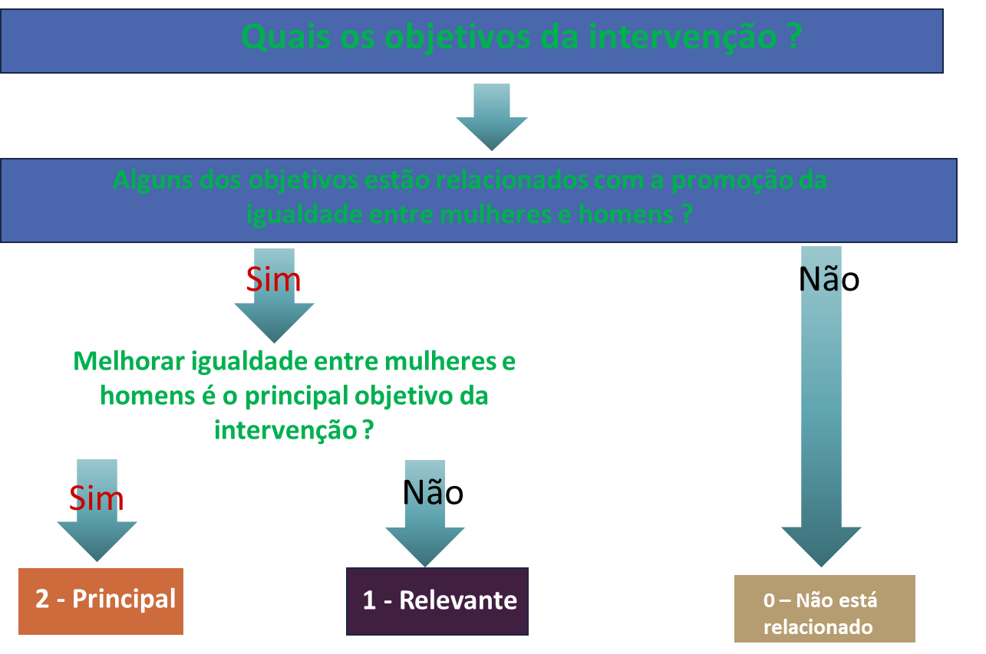
 |  | Pontuação 2: Melhorar a igualdade entre mulheres e homens é o principal objetivo da intervenção, sem o qual a intervenção provavelmente não seria realizada.
 |  | Pontuação 1: Intervenção em que a igualdade entre mulheres e homens é um objetivo importante e deliberado, mas não a sua razão principal.
 |  | Pontuação 0*: Intervenções que podem ter um impacto importante na igualdade entre mulheres e homens, mas cujo impacto real ainda não está claro, devido, por exemplo, à ausência de uma análise de género na fase de conceção ou à ausência de dados que permitam uma avaliação mais detalhada dos efeitos da intervenção.

 |  | Informação adicional Comissão Europeia : https://commission.europa.eu/strategy-and-policy/eu-budget/performance-and-reporting/horizontal-priorities/gender-equality-mainstreaming_en

